상품제안서
주문제작 PVC 포토카드 | 상품코드: F23117

 |  |  |  |  |  |  | 02-412-0044 | www.easy1.co.kr
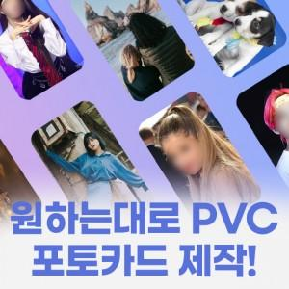 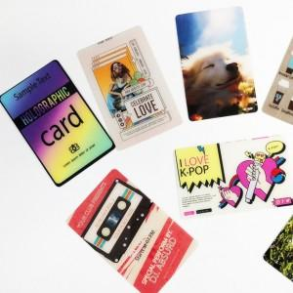 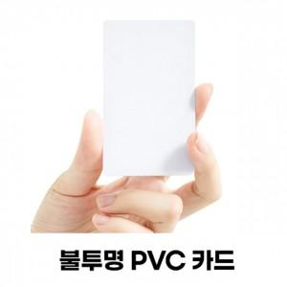

【상세/제작정보】 | 단 하나뿐인 나만의 카드를 제작해보세요 자체제작

【인쇄/포장옵션】 | 풀칼라, 개별인쇄 / OPP(비닐)

【공급단가】 | 수량 | 100~ | 300~ | 500~ | 1,000~ | 3,000~
*VAT별도 | 단가 | 1,600원 | 1,150원 | 1,000원 | 850원 | 750원

【상품 URL】 | https://dev.easy1.co.kr:443/src/goods_detail.php?gdno=23117

